제안 서식
제 안 서
기본 정보
 | 제 안 자 | 김상철
 | 소 속 | 시설운영부
 | 직 급 | 기술5급
 | 제 안 명 | 에어컨(EHP) 실외기 차양막(커버) 설치
 | 제안구분 | 지정제안
 | 분 야 | 시설개선
 | 실행담당(부) | 시설관리처 시설운영부
제안 내용
배 경 |  | ○ 지구온난화와 하절기 폭염에 따른 에너지비용의 상승을 해소하고자 에어컨 및 EHP 실외기에 차양막(커버)를 설치하여 직사광선을 차단해 실외기 과열을 막고 냉방 효율을 높여 전기요금을 절약하는데 효과가 있음.
추진내용 |  | ○ 별관 옥상에 설치되어 있는 실외기에 차양막 설치 ※ 통풍유지: 사방이 완전히 막히는 커버는 열 배출을 방해해 오히려 역효과가 날 수 있으므로, 상단은 햇빛을 가리고 측면과 후면 통풍구는 뚫려 있는 구조를 선택 ○ 체육관동 옥상에 설치되어 있는 실외기에 차양막 설치 ※ 반사기능: 태양열을 효과적으로 튕겨낼 수 있는 은박 코팅이나 차광 기능이 있는 제품을 선택
기대효과 |  | ○ 온도 및 전력 절감: 직사광선을 가려주면 실외기 주변 온도가 낮아져 전력소비를 약 9%~10% 절감 ○ 화재예방: 여름철 폭염으로 인한 실외기 과열 및 화재 위험을 예방 ○ 장비 수명 연장: 압축기(컴프레서)에 걸리는 부하를 줄여 기기 수명을 연장
첨부 자료(사진, 현황자료 등)
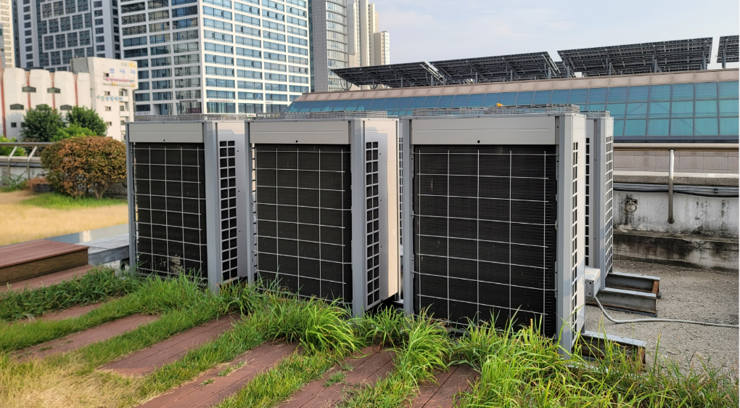 | 